Sheet2
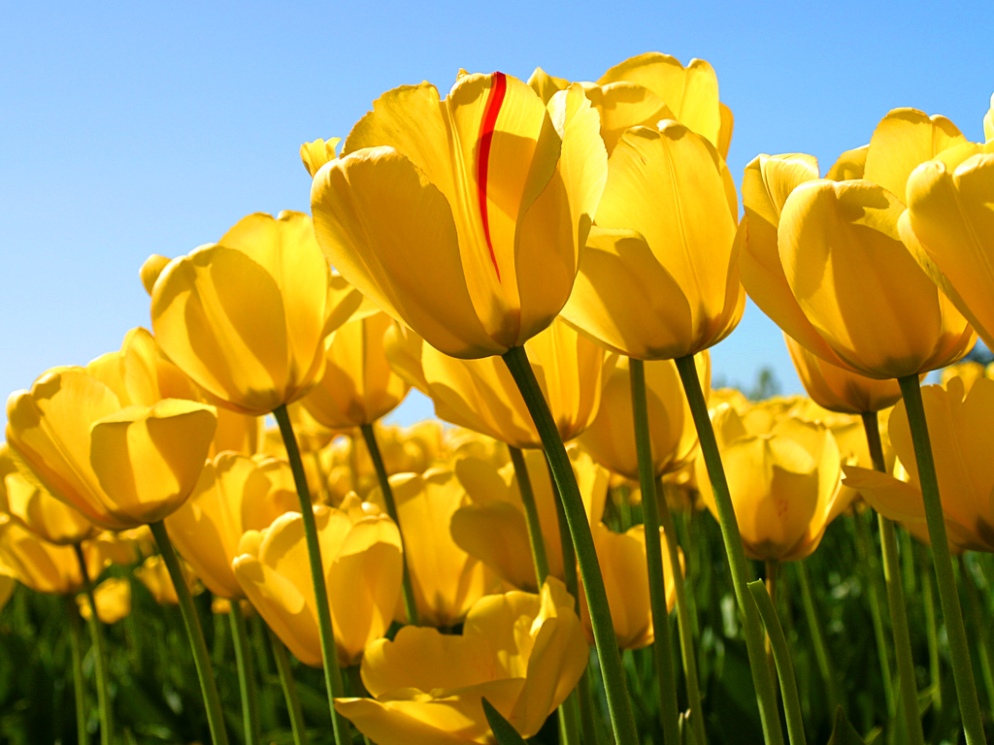
A1 | B1 | C1 | D1 | E1 | F1 | G1 | H1 | I1 | J1 | K1 | L1 | M1 | N1 | O1 | P1 | Q1 | R1 | S1 | T1 | U1 | V1 | W1 | X1 | Y1 | Z1 | A1 | B1 | C1 | D1 | E1 | F1 | G1 | H1 | I1 | J1 | K1 | L1 | M1 | N1 | O1 | P1 | Q1 | R1 | S1 | T1 | U1 | V1 | W1 | X1 | Y1 | Z1
A2
A3 |  | >PS
A4
A5
A6
A7
A8
A9
A10
A11
A12 |  |  |  |  |  |  |  |  |  | <PE
A13
A14
A15
A16
A17
A18
A19
A20
A21
A22
A23
A24
A25
A26
A27
A28
A29
A30
A31
A32
A33
A34
A35
A36
A37
A38
A39
A40
A41
A42
A43
A44
A45
A46
A47
A48
A49
A50
A51
A52
A53
A54
A55
A56
A57
A58
A59
A60
A61
A62
A63
A64
A65
A66
A67
A68
A69
A70
A71
A72
A73
A74
A75
A76
A77
A78
A79
A80
A81
A82
A83
A84
A85
A86
A87
A88
A89
A90
A91
A92
A93
A94
A95
A96
A97
A98
A99
A100
A101
A102
A103
A104
A105
A106
A107
A108
A109
A110
A111
A112
A113
A114
A115
A116
A117
A118
A119
A120
A121
A122
A123
A124
A125
A126
A127
A128
A129
A130
A131
A132
A133
A134
A135
A136
A137
A138
A139
A140
A141
A142
A143
A144
A145
A146
A147
A148
A149
A150
A151
A152
A153
A154
A155
A156
A157
A158
A159
A160
A161
A162
A163
A164
A165
A166
A167
A168
A169
A170
A171
A172
A173
A174
A175
A176
A177
A178
A179
A180
A181
A182
A183
A184
A185
A186
A187
A188
A189
A190
A191
A192
A193
A194
A195
A196
A197
A198
A199
A200
A201
A202
A203
A204
A205
A206
A207
A208
A209
A210
A211
A212
A213
A214
A215
A216
A217
A218
A219
A220
A221
A222
A223
A224
A225
A226
A227
A228
A229
A230
A231
A232
A233
A234
A235
A236
A237
A238
A239
A240
A241
A242
A243
A244
A245
A246
A247
A248
A249
A250
A251
A252
A253
A254
A255
A256
A257
A258
A259
A260
A261
A262
A263
A264
A265
A266
A267
A268
A269
A270
A271
A272
A273
A274
A275
A276
A277
A278
A279
A280
A281
A282
A283
A284
A285
A286
A287
A288
A289
A290
A291
A292
A293
A294
A295
A296
A297
A298
A299
A300

